（様式４）ステージ配置図
(様式４)
第43回近畿高等学校総合文化祭三重大会
合唱部門 ステージ配置図

府県名 |  |  |  |  | 事務局使用欄
 |  |  |  |  | （記入不要）
ふりがな
学校・団体名

ふりがな |  |  |  |  | ふりがな
記載責任者 |  |  |  |  | 学校名

E-mail |  |  |  |  | TEL
緊急時連絡先 |  |  |  |  | FAX
ふりがな |  |  |  |  | ふりがな
指揮者名 |  |  |  |  | 伴奏者名

ふりがな |  |  |  |  | ふりがな
団体紹介生徒名 |  |  |  |  | 団体紹介生徒 学校名

ステージ配置図
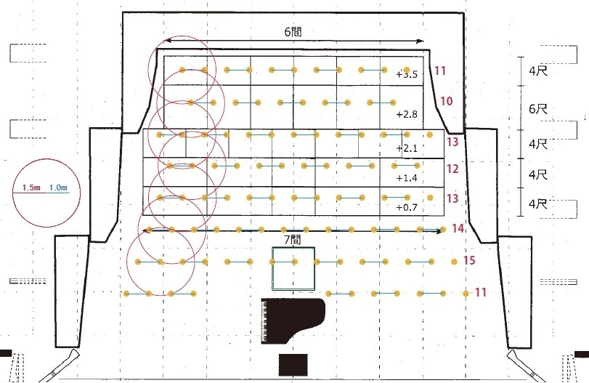

出演数 （指揮者含) | 名 | ピアノ位置 | 中央 | ピアノ蓋の状態と使用の有無 |  | 譜めくり用 椅子の有無

 |  | 指揮者台の 有無 |  | 指揮者譜面台の有無

備考
（要望）

（記入上の注意）
１ 記入上は楷書で丁寧にお願いします。
２ 複数校による合同の場合は、代表校が記入の上提出してください。
３ ステージ配置図は、控えとして必ずコピーをしておいて下さい。
４ ピアノ以外に楽器を使用する場合は、ステージ配置図に楽器名と位置を明記してください。
５ ピアノ位置は原則中央とします。演出の都合等で変更を希望される場合はお問い合わせください。
また、ピアノ蓋の状態も全開・半開・１/４開・閉・不要よりお選びください。

